상품제안서
크리스탈 감사패(공로패) | 상품코드: S17646

 |  |  |  |  |  |  | 02-713-8555 | www.synergygift.co.kr
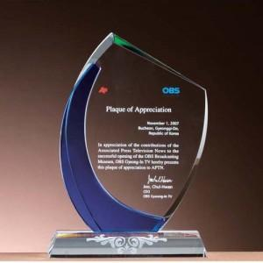

【상세/제작정보】

【인쇄/포장옵션】 | 풀칼라 / 포장불가능

【공급단가】 | 수량 | 1~ | 5~ | 10~ | 30~ | 100~
*VAT별도 | 단가 | 83,160원 | 78,230원 | 75,760원 | 72,070원 | 69,600원

【상품 URL】 | https://www.synergygift.co.kr:443/src/goods_detail.php?gdno=7881

